Портфель
asset | Action |  | asset
IOTX | by | ETC | SXP
CTSI | by | MKRU | CND
CHR | by | ALICE | REN
ETH | by | NKN | OG
FLM | by | CKB | BNB
 |  | CHZ | ONE
 |  |  | HARD
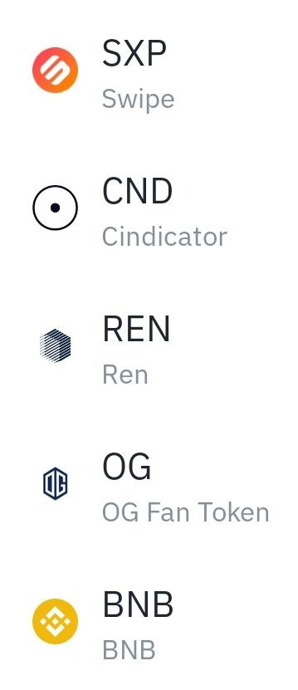
 |  |  | CRV

